ex-888
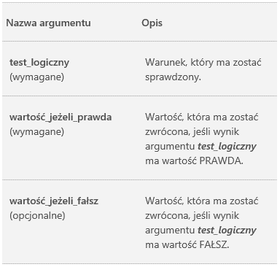
Producent | Ilość
Mars | 7921
Siemens | 6513
LEGO | 6516
Samsung | 0
DELL | 7040
Microsoft | -7997
Google | 0
LG | 6623
Mars | 7160
=JEŻELI(test logiczny;wartość jeżeli prawda; wartość jeżeli fałsz)
testem logicznym może być liczba:
inna niż 0 to PRAWDA
równa 0 to FAŁSZ
LEGO | 0
DELL | -3029
Samsung | 3780
DELL | 550
Microsoft | 3004

Producent | 2019-03-23 | 2019-09-10 | 2019-02-15 | 2019-05-22 | 2019-03-22 | Takie same?
Mars | 7921 | 7921 | 7921 | 7921 | 7921
Siemens | 6513 | 6513 | 6523 | 6513 | 6513
LEGO | 6516 | 6516 | 6516 | 6516 | 6516
Samsung | 3750 | 3850 | 3760 | 3750 | 0
DELL | 7040 | 7040 | 7040 | 7040 | 7040
Microsoft | 7997 | 7997 | 7993 | 7997 | 7997
Google | 2085 | 2085 | 2085 | 2085 | 2085
LG | 6623 | 6523 | 6623 | 6623 | 6623
Mars | 7160 | 7160 | 7160 | 7960 | 0
LEGO | 1524 | 1524 | 1594 | 1524 | 1524
DELL | 3029 | 3029 | 3029 | 3029 | 3029
Samsung | 3780 | 3780 | 3780 | 3780 | 3780
DELL | 550 | 550 | 550 | 550 | 550
Microsoft | 3004 | 3004 | 3004 | 3004 | 3004

ex-888 zrobione
Producent | Ilość
Mars | 7921
Siemens | 6513
LEGO | 6516
Samsung | 0
DELL | 7040
Microsoft | -7997
Google | 0
LG | 6623
Mars | 7160
LEGO | 0
DELL | -3029
Samsung | 3780
DELL | 550
Microsoft | 3004

Producent | 2019-03-23 | 2019-09-10 | 2019-02-15 | 2019-05-22 | 2019-03-22 | Takie same?
Mars | 7921 | 7921 | 7921 | 7921 | 7921 | takie same
Siemens | 6513 | 6513 | 6523 | 6513 | 6513 | różne
LEGO | 6516 | 6516 | 6516 | 6516 | 6516 | takie same
Samsung | 3750 | 3850 | 3760 | 3750 | 3750 | różne
DELL | 7040 | 7040 | 7040 | 7040 | 7040 | takie same
Microsoft | 7997 | 7997 | 7993 | 7997 | 7997 | różne
Google | 2085 | 2085 | 2085 | 2085 | 2085 | takie same
LG | 6623 | 6523 | 6623 | 6623 | 6623 | różne
Mars | 7160 | 7160 | 7160 | 7960 | 7160 | różne
LEGO | 1524 | 1524 | 1594 | 1524 | 1524 | różne
=JEŻELI(test logiczny;wartość jeżeli prawda; wartość jeżeli fałsz)
testem logicznym może być liczba:
inna niż 0 to PRAWDA
równa 0 to FAŁSZ
DELL | 3029 | 3029 | 3029 | 3029 | 3029 | takie same
Samsung | 3780 | 3780 | 3780 | 3780 | 3780 | takie same
DELL | 550 | 550 | 550 | 550 | 550 | takie same
Microsoft | 3004 | 3004 | 3004 | 3004 | 3004 | takie same

PM
SUBSKRYBUJ

